A50
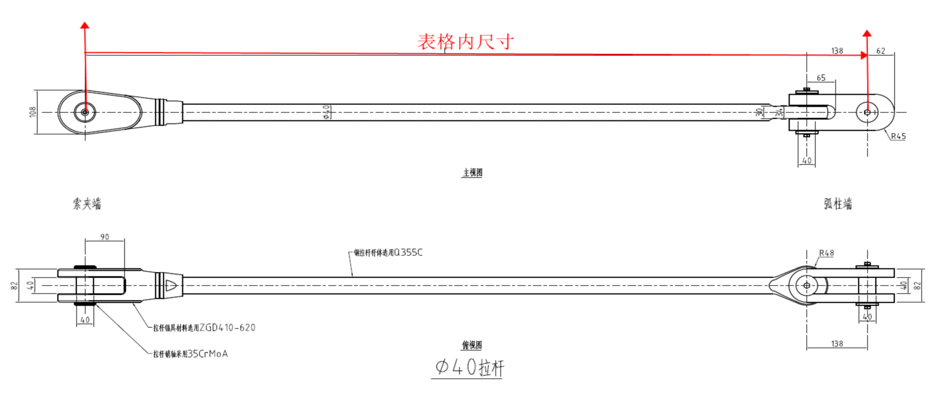
柱 行 | A50
19
18
17
16
15
14
13
12
11
10
9
8
7 | F2-LG40-50-7/627
6 | F2-LG40-50-6/884
5 | F2-LG40-50-5/883
4 | F2-LG40-50-4/887
3 | F2-LG40-50-3/894
2 | F2-LG40-50-2/906
1 | F2-LG40-50-1/760

